макет


1 | Картинка: 4-е рамки одной картинкой
2 | 2 рыцаря
3 | 2сердца - анимации
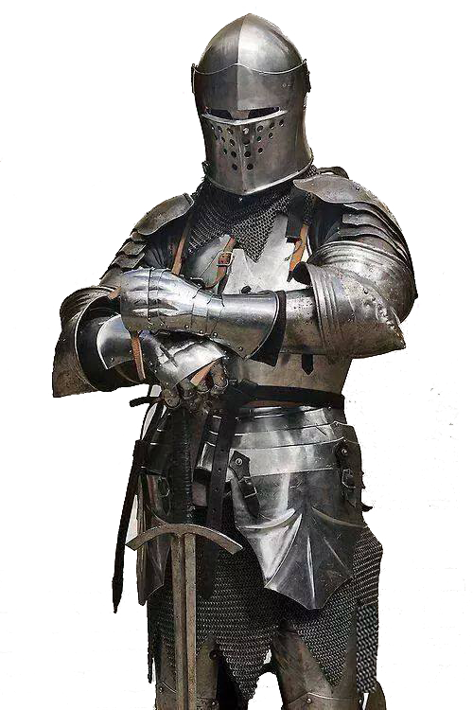
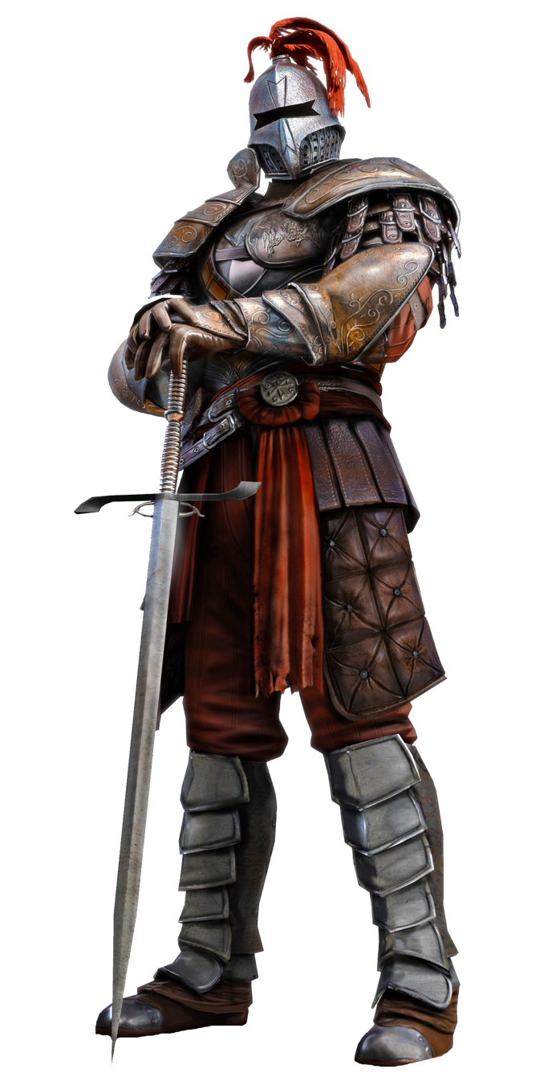
4 | Ходы поочередно
5 | Ход -выстрел в противника (сила зависит от кол-ва собранных подряд ресурсов.

AttackTargetInfo.knightParamsForAttack.HealthPoints
 | Применить при атаке, т.е. Это общее число, а надо где то хранить текущее после ударов.

